상품제안서
토르 빅비어 글라스 600ml | 상품코드: S42140

 |  |  |  |  |  |  | 02-713-8555 | www.synergygift.co.kr
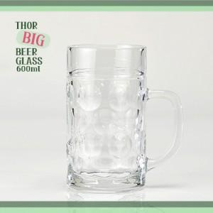

【상세/제작정보】

【인쇄/포장옵션】 | 실크 / 포장불가능

【공급단가】 | 수량 | 100~ | 300~ | 1,000~ | 3,000~ | 10,000~
*VAT별도 | 단가 | 4,090원 | 4,030원 | 3,930원 | 3,780원 | 3,620원

【상품 URL】 | https://www.synergygift.co.kr:443/src/goods_detail.php?gdno=42140

